Deckblatt
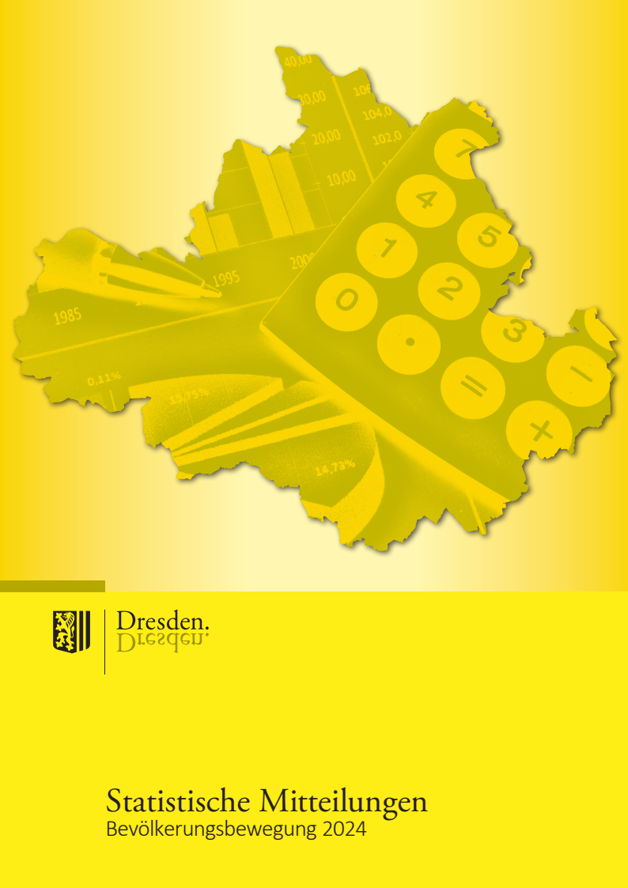
Broschüre im PDF-Format mit Grafiken und Karten

Impressum

Herausgeber:
Landeshauptstadt Dresden

Kommunale Statistikstelle
Telefon (03 51) 4 88 11 00
E-Mail statistik@dresden.de

Amt für Presse- und Öffentlichkeitsarbeit
Telefon (03 51) 4 88 23 90
E-Mail presse@dresden.de

Postfach 12 00 20
01001 Dresden
www.dresden.de
www.dresden.de/social-media

Zentraler Behördenruf 115 - Wir lieben Fragen

Redaktion: Kommunale Statistikstelle
Titelfotos: Frank Exß, Sylvio Dittrich, Andreas Tampe

Redaktionsschluss: November 2025, Nachtrag von Zahlen auf der Seite 18 am 20.11.2025

Elektronische Dokumente mit qualifizierter elektronischer Signatur können über ein
Formular eingereicht werden. Darüber hinaus gibt es die Möglichkeit, E-Mails an die
Landeshauptstadt Dresden mit einem S/MIME-Zertifikat zu verschlüsseln oder mit
DE-Mail sichere E-Mails zu senden. Weitere Informationen hierzu stehen unter
www.dresden.de/kontakt.
Dieses Informationsmaterial ist Teil der Öffentlichkeitsarbeit der Landeshauptstadt
Dresden. Es darf nicht zur Wahlwerbung benutzt werden. Parteien können es jedoch
zur Unterrichtung ihrer Mitglieder verwenden.

